2.Privot VC
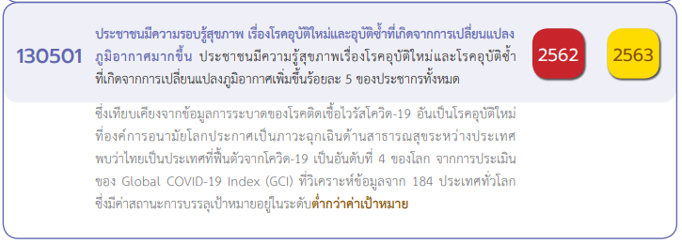

นับจำนวนของ VC | Column Labels
Row Labels | 2562 | 2563 | 2564 | 2565 | Grand Total
130501V01 |  |  |  | 1 | 1
130501F0102 |  |  |  | 1 | 1
130501V02 | 14 | 16 | 1 | 7 | 38
130501F0201 | 9 | 4 |  | 3 | 16
130501F0202 | 5 | 12 | 1 | 4 | 22
130501V03 | 1 | 5 |  | 2 | 8
130501F0302 |  | 1 |  | 2 | 3
130501F0301 | 1 | 4 |  |  | 5
130501V04 | 1 | 8 | 3 | 1 | 13
130501F0401 |  | 3 | 2 | 1 | 6
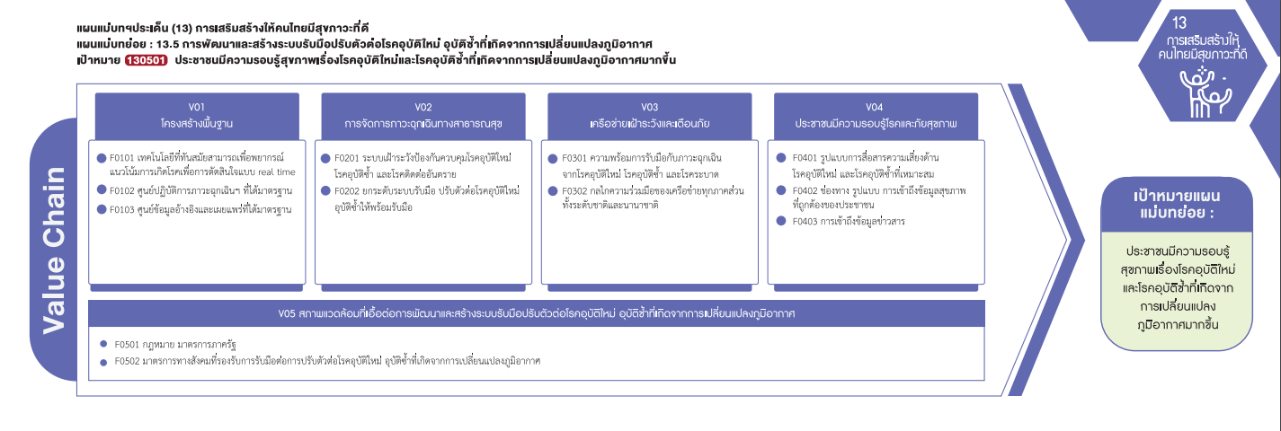
130501F0403 | 1 | 5 | 1 |  | 7
130501V05 | 1 | 8 | 27 | 5 | 41
130501F0501 |  | 1 |  |  | 1
130501F0502 | 1 | 7 | 27 | 5 | 40
130501V00 | 3 | 1 |  |  | 4
130501F0000 | 3 | 1 |  |  | 4
Grand Total | 20 | 38 | 31 | 16 | 105

(5 โครงการ)
(1 โครงการ)
(16 โครงการ)
(6 โครงการ)

(22 โครงการ)
(3 โครงการ)
(7 โครงการ)
รวม 1 โครงการ
รวม 38 โครงการ
รวม 8 โครงการ
รวม 13 โครงการ

(1 โครงการ)
(40 โครงการ)
รวม 41 โครงการ

โครงการที่ไม่ตอบองค์ประกอบ/ปัจจัย (V00/F0000)
รวมทั้งสิ้น 4 โครงการ

